「SafetyWarning」のダイアログ
(A)=1
(B)=2
(C)=3
(D)=4
(E)=5
(F)=6
(G)=7
を入力した場合

<出力>
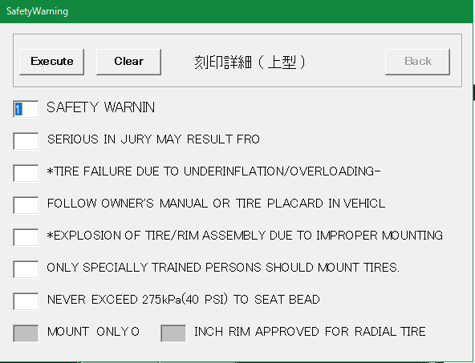
SAFETY WARNING
SERIOUS IN JULY MAY RESULT FORM:
*TYRE FAILURE DUE TO UNDERINFLATION/OVERLOADING--
FOLLOW OWNER'S MANUAL OR TIRE PLACARD IN VEHICLE:
*EXPLOSION OF TIRE/RIM ASSEMBLY DUE TO IMPROTER MOUNTING--
ONLY SPECIALLY TRAINED PERSONS SHOULD MOOUNT TIRES.
NEVER EXCEED 40 PSI(275KPA) TO SEAT BEADS.

(A)

(B)
(C)

(D)
(E)
(F)
<出力>
(G)
SAFETY WARNING
FOLLOW OWNER'S MANUAL OR TIRE PLACARD IN VEHICLE:
*EXPLOSION OF TIRE/RIM ASSEMBLY DUE TO IMPROTER MOUNTING--
SERIOUS IN JULY MAY RESULT FORM:
*TYRE FAILURE DUE TO UNDERINFLATION/OVERLOADING--
ONLY SPECIALLY TRAINED PERSONS SHOULD MOOUNT TIRES.
NEVER EXCEED 40 PSI(275KPA) TO SEAT BEADS.
(H)

(A)=1
(B)=4
(C)=5
(D)=2
(E)=3
(F)=6
(G)=7
を入力した場合

